Oplan画面
プロジェクト名 |  | きみのみ ～キミ、飲みたりてなくない？～ |  | 作成日 |  | 2016-05-13 |  | 作成者 |  | 森（叡）
画面名 |  | OPLAN画面 |  | 更新日 |  | 2016-05-20 |  | 更新者 |  | 小林
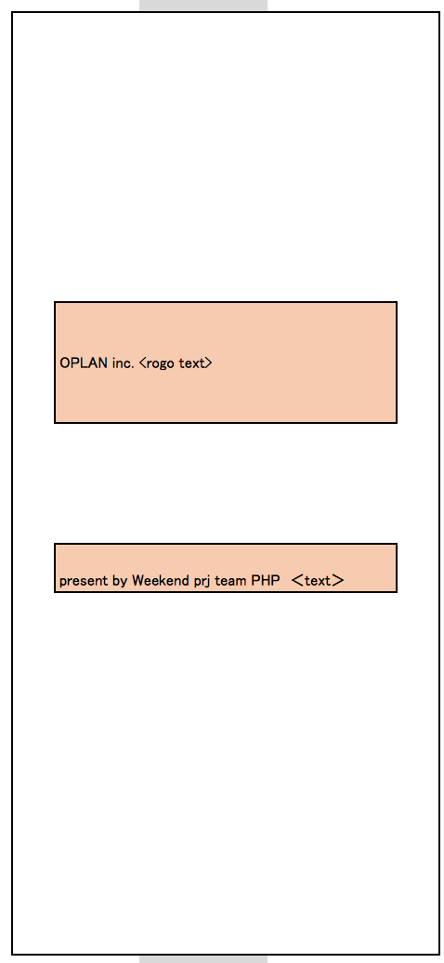
例 | ○○ラベル | TextField | 非活性 | 表示 | 「○○」 | 画像１表示 | - | - | -
1 | OPLANロゴ | 画像 | 活性 | 表示 |  |  |  |  |  |  | ※画像ファイル未定
2 | チーム名 | 画像 | 活性 | 表示

①

②

画面項目詳細
No. | 項目ID | 項目名 | イベント
1 | 例 | ○○ラベル | 1．タップ時処理
 |  |  | ○○をする

メッセージ定義

共通イベント

